GR9.3
COSTAS

9.3. Serie histórica de aprobación de deslindes según demarcación provincial

GRÁFICO: Porcentaje de costa deslindada por demarcación provincial. Año 2017

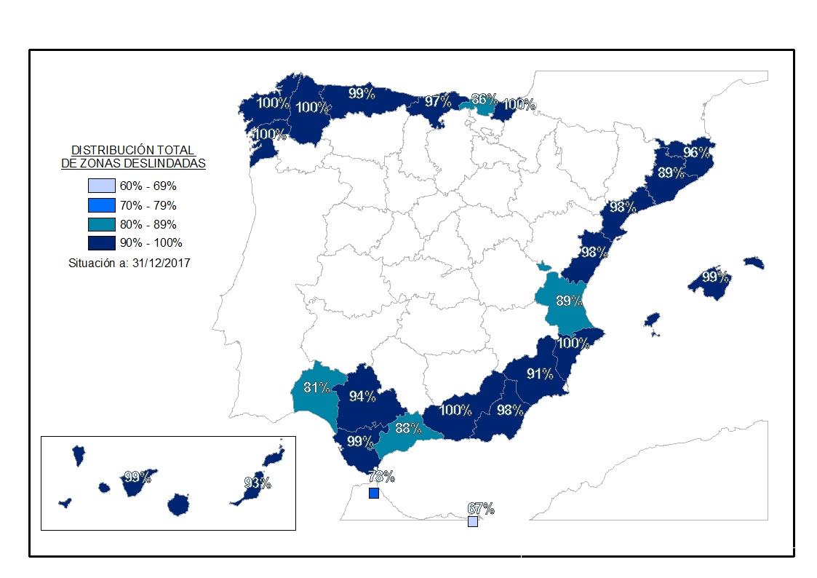

GRÁFICO: Evolución de la realización de deslindes (kilómetros)
2006 | 542.9
2007 | 610.0
2008 | 565.4
2009 | 768.3
2010 | 588.9
2011 | 314.4
2012 | 0.6
2013 | 81.9
2014 | 41.8
2015 | 46.7
2016 | 100.6
2017 | 110.8

